Sheet1
怪物阻挡
一句话攻略：怪物被翻开后，如果有邻接玩家的行为，那么会锁定周围的未探索/有物品的格子。

a.什么是邻接锁定？
怪物翻开后，并不会马上锁定四周，它会等待玩家邻接（上下左右）后才会启动锁定策略。当然，如果玩家翻开怪物的时候，就是在它旁边，那么怪物就会马上启动所动策略。

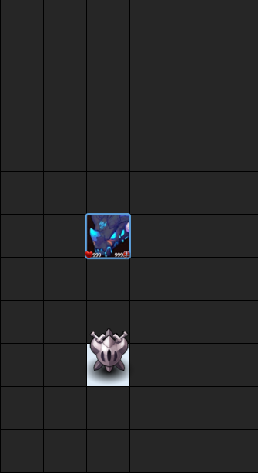
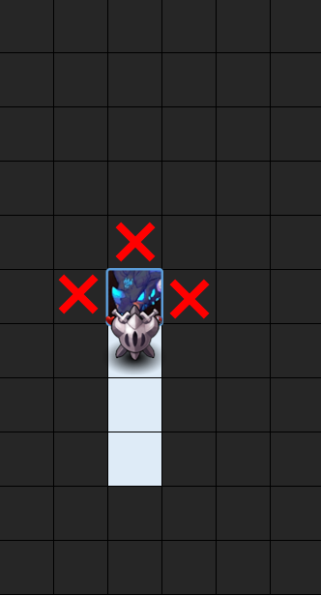

隔空翻开，虽然周围都是没有探索的格子，但是也没有马上锁定
发生邻接，开启锁定

b.什么样的格子会被锁定？
未探索/有物品的格子，当然不包含玩家本身所在的格子。
物品指补给与维护站。

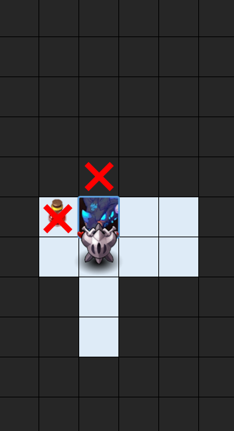

右侧是空格，所以没有被锁定，左侧有血瓶，所以被锁定了

c.解除锁定？
怪物死亡。
被技能挪开，被挪开，怪物到另外的格子上后，依然遵循邻接锁定规则。

